상품제안서
어바운드 데일리 핸드크림+바디워시+선크림(30ml) | 상품코드: F27239

 |  |  |  |  |  |  | 02-412-0044 | www.easy1.co.kr
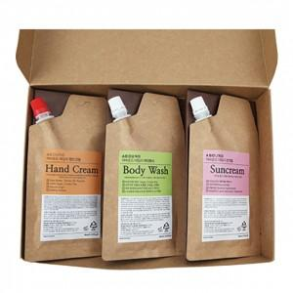

【상세/제작정보】 | 기본수량 미만 인쇄시 비용 추가. 스티커 제작 별도 문의.

【인쇄/포장옵션】 | 풀칼라, UV인쇄(1도) / 포장불가능

【공급단가】 | 수량 | 100~ | 300~ | 500~ | 1,000~ | 3,000~
*VAT별도 | 단가 | 7,440원 | 7,310원 | 7,130원 | 7,000원 | 6,820원

【상품 URL】 | https://dev.easy1.co.kr:443/src/goods_detail.php?gdno=27239

